상품제안서
한경희 듀얼 무선 초음파 미니 가습기 | 상품코드: S46109

 |  |  |  |  |  |  | 02-713-8555 | www.synergygift.co.kr
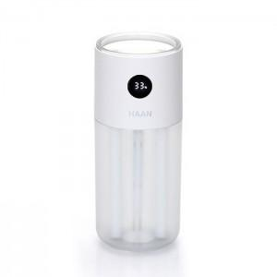

【상세/제작정보】

【인쇄/포장옵션】 | 레이저 / 포장지포장

【공급단가】 | 수량 | 20~ | 100~ | 300~ | 500~ | 1,000~
*VAT별도 | 단가 | 21,870원 | 21,350원 | 20,470원 | 19,950원 | 19,420원

【상품 URL】 | https://www.synergygift.co.kr:443/src/goods_detail.php?gdno=46109

